BHX
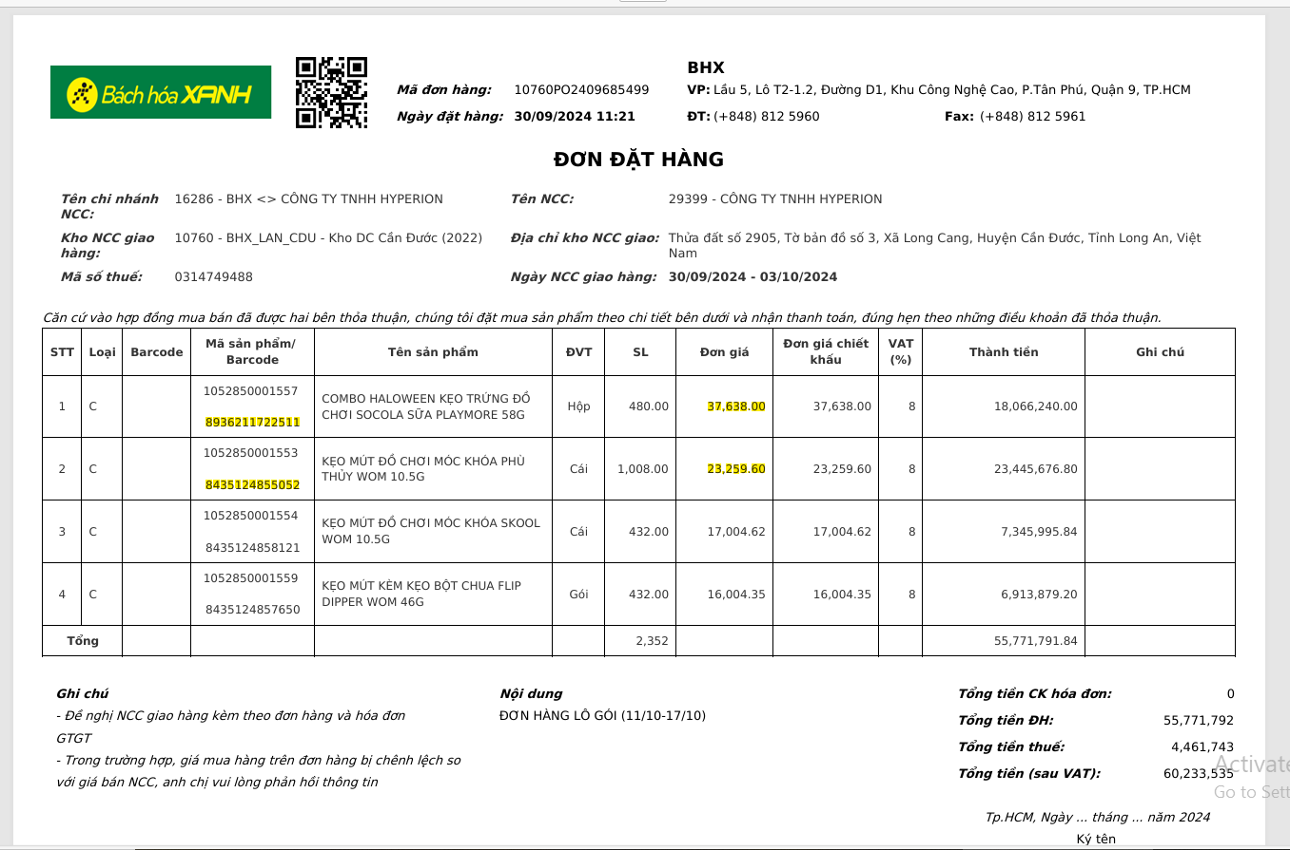
CỘT C

CỘT D

CỘT F

CỘT H & J

DÒNG SỐ 1: CỘT M
DÒNG SỐ 2: CỘT N

CỘT O

CỘT P

CỘT R

cO.OP
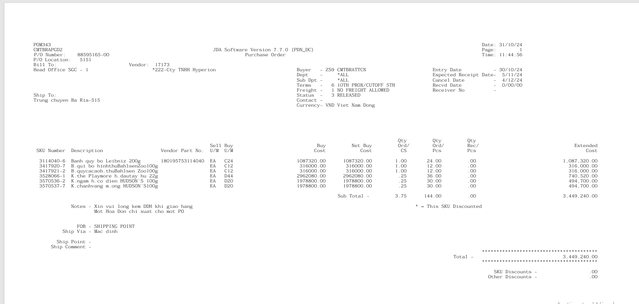
CỘT C

CỘT D

CỘT F

CỘT H & J

CỘT M

CỘT O

CỘT P

CỘT R

